Sheet1
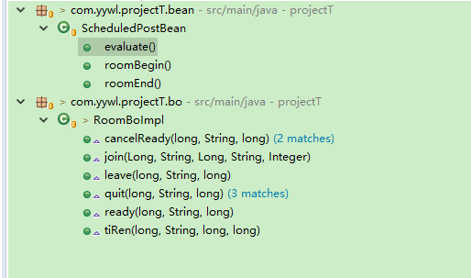
类名 | 方法名 | 何时推送
ScheduledPostBean | roomBegin | 房间开始时推送 | cmd+info+极光推送+SYSTEM：TXTMSG |  | cmd:sendLocation |  | info:活动开始，请大家签到 | SYSTEM：TXTMSG：活动开始，请大家签到

 | roomEnd | 活动结束，待评价 | 极光推送：活动结束，快给小伙伴们点个赞吧
 | evaluate | 评价结束。 | cmd+txtMessage，以对方id发送 |  | cmd:refreshFriends | txtMessage：我们已经是好友了，快来聊天吧
RoomBoImpl | cancelReady | 取消准备(如果房主取消准备就切换房主，没有可切换房主的成员，就删除房间。) |  |  |  |  | cmd+info | cmd:refreshRoom |  | info:XXX取消准备
 | createRoom | 创建房间 | 无
 | join | 加入房间 | cmd+info | cmd:refreshRoom |  | info:XXX加入房间
 | leave | 离开房间 | 无
 | quit | 退出房间(如果房主退出则切换房主，没有可切换房主的成员，就删除房间。) |  |  |  |  |  |  | cmd+info | cmd:refreshRoom | info:XXX退出房间
 | tiRen | 踢人 | cmd+info+system | cmd:outMan,data:{被踢的人id} |  | info:XXX被房主踢出房间 |  |  | txtMessage | 您被从XX房间被踢出
 | ready | 用户准备 | cmd+info | cmd:refreshRoom |  | info：XXX已准备

2017年5月9日 17:48:51
 |  | 发送小纸条 | (system)cmd+txtMsg | system-cmd:receiveScrip |  | system-txt:您收到一张小纸条，请查看

2017年5月11日 19:32:11 |  | 更换房主 |  | cmd:{name:changedMaster,data:新房主ID} |  | info:房主已更换为XXX | 不需要，更换房主的原则是原房主退出房间，那会发送refresh
 |  | 房间解散 | cmd | cmd:roomDissolve
 |  | 房间信息修改 | info+极光推送+SYSTEM：TXTMSG | info:房间信息已修改，请大家查看 |  | SYSTEM：TXTMSG ： {房间名}房间已修改房间信息，请查看是否要继续参加

 |  | 房主点击开始 | info |  |  | info:活动准备开始，2分钟内可以反悔，取消准备，一旦超出两分钟，将无法退出
 |  | 2分钟后 | cmd+info | cmd:refreshRoom |  | info:活动已准备完成，请大家准时参加

 |  | 成功加入圈子后 | 将用户添加到群聊后往群聊发送一条info信息，“欢迎XXX加入圈子”

